PCM版本串口协议和原理图
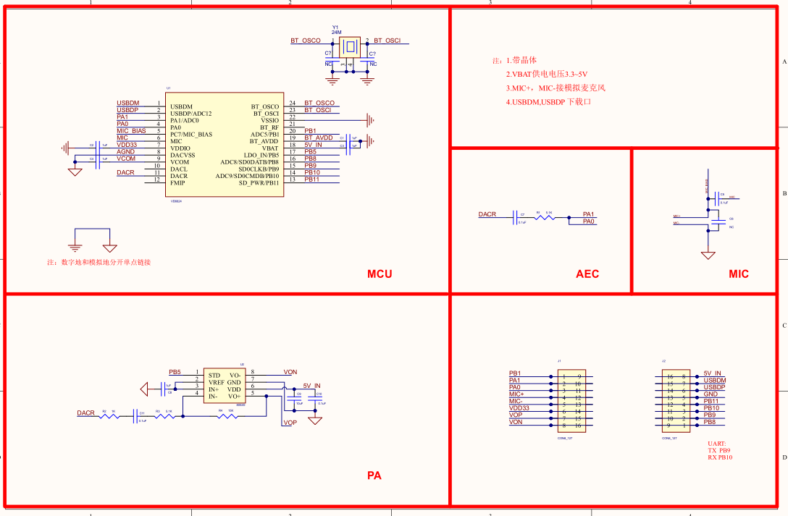
UART：TX PB9、RX PB10
波特率 | 2 000000
6824 发送麦克风录音音频的数据格式
PCM版本上初始化完成后开始发送音频，需要6824停止发送参考“6824 接收WIFI发送的命令控制 6824 停止发送音频”，“你好小智”唤醒后再开始发送音频
结构： | 包头2字节+长度2字节+命令2字节+PCM 512字节+和校验1字节
包头2字节 | 55 AA
长度2字节 | 02 00 | 512byte
命令2字节 | 20 80
音频数据 512字节 |  | PCM数据：16ms、16kHz、16位单声道音频
和校验 1个字节 | 包头+长度+命令+音频数据的校验和
6824 发送识别结构的数据格式
发：语音识别结果 | 包头2字节+长度2字节+命令2字节+语音识别指令 N 字节+和校验1字节
包头2字节 | 55 AA
长度2字节 | N | 语音识别指令 ：N 字节
命令2字节 | 01 80
语音识别指令 ：N 字节 | 语音识别指令对应utf8编码
和校验 1个字节 | 包头+长度+命令+语音识别指令数据的校验和
6824 接收WIFI发送的PCM音频数据
结构： | 包头2字节+长度2字节+命令2字节+PCM 512字节+和校验1字节
包头2字节 | 55 AA
长度2字节 | 01 40 | 320byte
命令2字节 | 20 81
音频数据 320字节 |  | PCM数据：10ms、16kHz、16位单声道音频
和校验 1个字节 | 包头+长度+命令+音频数据的校验和
6824 接收WIFI发送的命令控制 6824 停止发送音频
结构： | 包头2字节+长度2字节+命令2字节+和校验1字节
包头2字节 | 55 AA
长度2字节 | 00 00
命令2字节 | 02 01
音频数据 ：0 字节
和校验 1个字节 | 包头+长度+命令+音频数据的校验和

6824 接收WIFI发送的命令控制 播放音量
结构： | 包头2字节+长度2字节+命令2字节+音量+和校验1字节
包头2字节 | 55 AA
长度2字节 | 00 01
命令2字节 | 02 03
音量 ：1 字节 | 0~31 | DAC范围：0~31 （wifi 这边上电先自行设置一下）
和校验 1个字节 | 包头+长度+命令+音量的校验和

6824 接收WIFI发送的命令控制 6824 进入串口OTA状态
结构： | 包头2字节+长度2字节+命令2字节+OTA控制+和校验1字节
包头2字节 | 55 AA
长度2字节 | 00 01
命令2字节 | 02 05
OTA控制：1 字节 | 00 或者 01 | 01进入OTA状态，并返回 55 AA 00 01 01 05 01 XX 00程序复位
和校验 1个字节 | 包头+长度+命令+OTA控制的校验和

6824 接收WIFI发送的命令控制 6824 进入PCM VAD开关
结构： | 包头2字节+长度2字节+命令2字节+VAD+和校验1字节
包头2字节 | 55 AA
长度2字节 | 00 01
命令2字节 | 02 06
VAD控制：1 字节 | 00 或者 01 | 01打开VAD,并返回 55 AA 00 01 01 06 01 XX 00关闭VAD,并返回 55 AA 00 01 01 06 00 XX 检测到人声,返回 55 AA 00 01 01 06 02 XX 检测人声停止,返回 55 AA 00 01 01 06 03 XX
和校验 1个字节 | 包头+长度+命令+VAD控制的校验和

